Planilha1
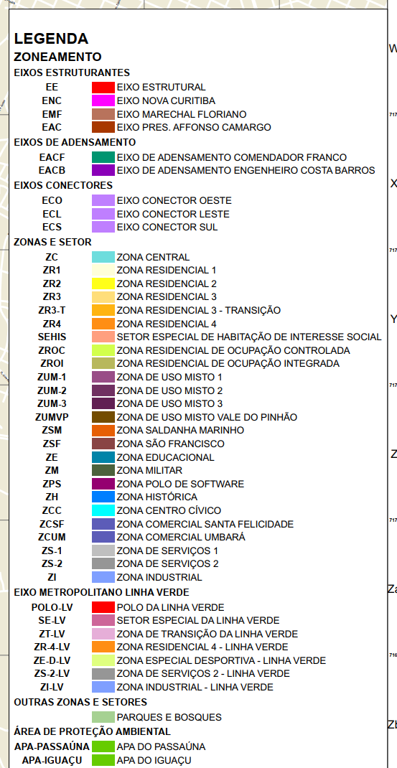
Nome da Zona | Sigla | SIGLA NO GIS | SG_ZONA
Eixo de Adensamento Engenheiro Costa Barros | EACB | EACB | APA-IGUAÇU
Eixo de Adensamento Comendador Franco | EACF | EACF | APA-PASSAÚNA
Eixo Presidente Affonso Camargo - Outras Vias | EAC-OV | EAC | ZED-LV
Eixo Presidente Affonso Camargo - Via Central | EAC-VC | EAC | ZI-LV
Eixos Conectores Leste 1, 2, 3 | ECL-1/2/3 | ECL-3 | ZS-2-LV
Eixos Conectores Oeste 1, 2, 3 e 4
Eixos Conectores Sul 1 e 2 | ECS-1/2 | ECS-1
Eixo Estrutural - Outras Vias | EE-OV | EE
Eixo Estrutural - Via Central | EE-VC | EE
Eixo Estrutural - Vias Externas | EE-VE | EE
Eixo Marechal Floriano Peixoto | EMF | EMF
Eixo Nova Curitiba - Via Central e Outras Vias | ENC | ENC
Eixo Nova Curitiba - Vias Externas | ENC-VE | ENC
Polo da Linha Verde | POLO-LV | POLO-LV
Setor Habitacional de Interesse Social | SEHIS | SEHIS
Setor Especial da Linha Verde | SE-LV | SE-LV
Setor Preferencial de Pedestres - XV e Central | SEPE-C
Setor das Vias Coletoras 1 | SVC-1
Setor das Vias Coletoras 2 | SVC-2
Setor das Vias Prioritárias | SVP
Setor das Vias Setoriais 1 | SVS-1
Setor das Vias Setoriais 2 | SVS-2
Zona Central | ZC | ZC
Zona Centro Cívico - Demais Vias | ZCC | ZCC
Zona Centro Cívico - Via Cândido de Abreu | ZCC-CA
Zona Comercial Santa Felicidade / Zona Comercial Umbará | ZCSF/ZCUM | ZCSF
Zona Educacional | ZE | ZE
Zona São Francisco | ZFR | ZFR
Zona Histórica 1 | ZH-1 | ZH-1
Zona Histórica 2 | ZH-2 | ZH-2
Zona Industrial | ZI | ZI
Zona Militar | ZM | ZM
Zona Polo de Software | ZPS | ZPS
Zona Residencial 1 | ZR-1 | ZR1
Zona Residencial 2 | ZR-2 | ZR2
Zona Residencial 3 | ZR-3 | ZR3
Zona Residencial 3 Transição | ZR3-T | ZR3-T
Zona Residencial 4 | ZR-4 | ZR4
Zona Residencial de Ocupação Controlada 1 | ZROC-1 | ZROC
Zona Residencial de Ocupação Integrada | ZROI | ZROI
Zona de Serviço 1 | ZS-1 | ZS-1
Zona de Serviço 2 | ZS-2 | ZS-2
Zona Saldanha Marinho | ZSM | ZSM
Zona de Transição da Linha Verde | ZT-LV | ZT-LV
Zona de Uso Misto 1 | ZUM-1 | ZUM-1
Zona de Uso Misto 2 | ZUM-2 | ZUM-2
Zona de Uso Misto 3 | ZUM-3 | ZUM-3
Zona de Uso Misto do Vale do Pinhão | ZUMVP | ZUMVP
 | ECO-1/2/3/4 | ECO-1
 | ECO-1/2/3/4 | ECO-2
 | ECO-1/2/3/4 | ECO-3
 | ECO-1/2/3/4 | ECO-4
 | ZCSF/ZCUM | ZCUM

